Dashboard
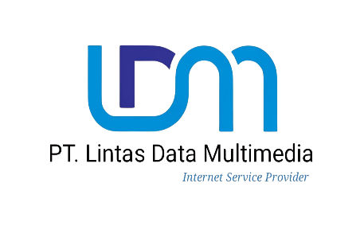
 | LAPORAN KEUANGAN - PT. LINTAS DATA MULTIMEDIA
 | Internet Service Provider

Total Pemasukan |  | Total Pengeluaran | Laba Bersih
Rp- |  | Rp- | Rp-

